Info
Wechsel zwischen deutscher und französischer Version

Deutsch -> Französisch: Klichen Sie je einmal auf die markierten "+" und "-" Zeichen am linken und oberen Seitenrand.
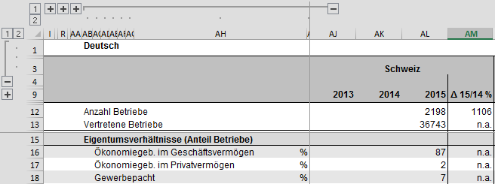
2.
1.

3.
4.

Französisch -> Deutsch: Klichen Sie je einmal auf die markierten "+" und "-" Zeichen am linken und oberen Seitenrand.
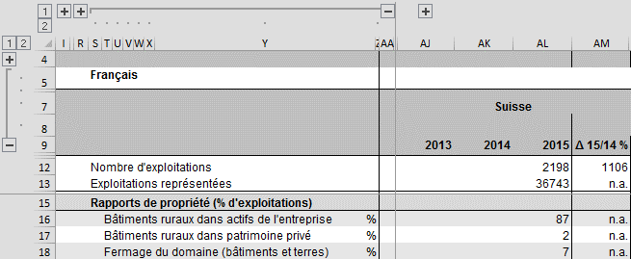
4.
3.

2.

1.

Hinweis auf ausführliche Zeilenbeschriftungen

Die Zeilenbeschriftungen sind teilweise stark abgekürzt, damit der Grundlagenbericht bei Bedarf auch platzsparend gedruckt werden kann.
Wenn Sie ausführliche Zeilenbeschriftungen wünschen, nutzen Sie dafür bitte die "+" Zeichen am oberen Rand, ganz links in der Ecke und klappen Sie die Spalten, die Sie nicht benötigen zu.

Vorgehen zum Reduzieren der Anzahl Zeilen zwecks besserer Übersichtlichkeit (deutsch, französisch siehe unten)

Zusammenklappen der Zeilen in der deutschen Version
Schritt 1: Klick auf Zahl 1 am linken Seitenrand. | Schritt 2: Klick auf markiertes "+" an linkem Seitenrand. | Fertig.
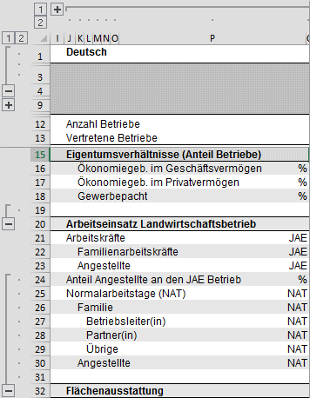
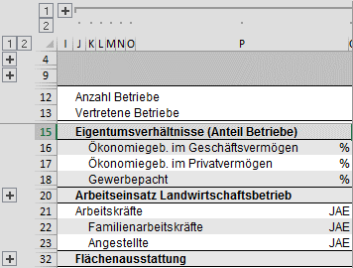
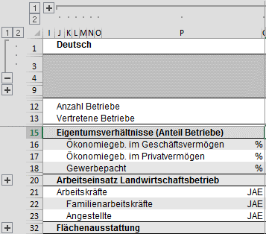

Aufklappen der Zeilen in der deutschen Version
Schritt 1: Klick auf Zahl 2 am linken Seitenrand. | Schritt 2: Klick auf markiertes "-" am linken Seitenrand. | Fertig.
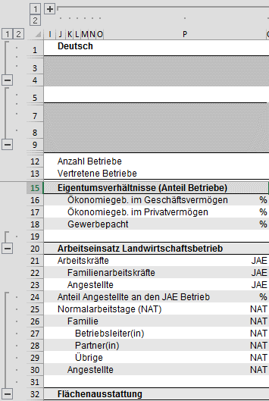
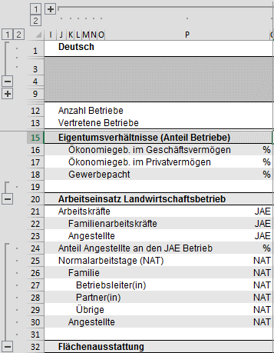

Vorgehen zum Reduzieren der Anzahl Zeilen zwecks besserer Übersichtlichkeit (französisch)

Zusammenklappen der Zeilen in der französischen Version
Schritt 1: Klick auf Zahl 1 am linken Seitenrand. | Schritt 2: Klick auf markiertes "+" an linkem Seitenrand. | Fertig.
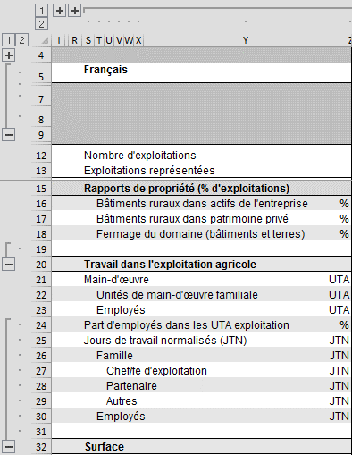
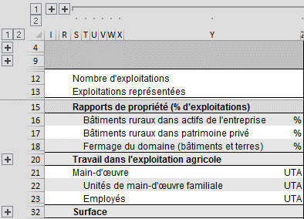

Aufklappen der Zeilen in der französischen Version
Schritt 1: Klick auf Zahl 2 am linken Seitenrand. | Schritt 2: Klick auf markiertes "-" am linken Seitenrand. | Fertig.
